主界面
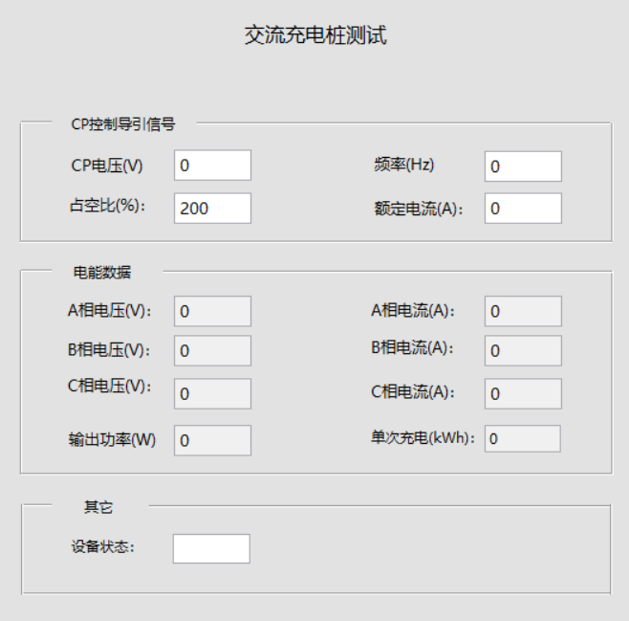
 | CP控制导引相关：只有插枪的时候才发，即使当前不是主界面，在后台也能保存这些数据，A枪B枪的数据不会同时发，
 | 收到C12C、C13C均显示。


 | 交流充电桩有单相和三相之分，测三相交流桩时，交流板一直发B22C、B23C：对应显示在电能数据中
 | 的A/B/C相电压和A/B/C相电流、输出轴功率、单次充电的显示框中

 |  | C1 2C包含了CP信号的电压、频率、占空比、电流

充电桩插枪： 8B 00 08 C1 3C 06 03 E7 1B 00 10 B8 2F 8B 00 0E B2 2C 00 00 00 00 00 00 00 00 00 00 00 00 B8 A3 8B 00 08 B2 3C 00 00 00 00 00 00 B8 B5 8B 00 03 D1 2C 01 B8 CC | 测单相交流桩时，交流板一直发A12C、A13C（A枪）或者B1 2C、B1 3C（B枪），A枪和B枪不会同时发：
 | 收到后，显在A相电压和A相电流、输出轴功率、单次充电，B/C相电压电流显示为0。

三相交流桩启动后发的命令： 8B 00 0E B2 2C 09 0A 09 09 09 0B 00 0F 00 00 00 00 B8 AD 8B 00 08 B2 3C 00 12 00 00 00 01 B8 A6 8B 00 03 D1 2C 01 B8 CC

程序加一个判断：从充电状态变为空闲状态，主界面显示内容全部初始化一下，初始化为默认值，之后根据获取的数据显示。

 | 其它中的充电状态，通过DI2C读取，设备状态= 00：显示“空闲” ；01～03 界面都显示“充电中”；EA～EC界面都显示“故障”；

